クリック破壊ゲーム説明ポップアップ
外部設計書 |  |  |  |  |  | 画面名 |  | クリック破壊ゲーム説明ポップアップ |  |  |  | 作成者 | 佐野友樹 |  |  | 更新者
 |  |  |  |  |  | システム名 |  | まめぇまめぇ |  |  |  | 作成日 | 2023-06-12 |  |  | 更新日
 |  |  |  |  |  | 備考

 | 画面設計

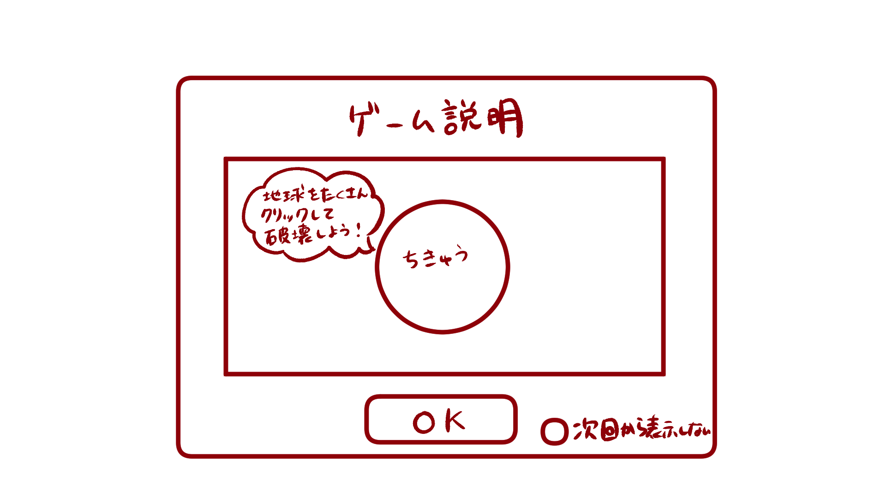

１

ゲーム説明

クリック破壊ゲーム
地球をたくさんクリックして破壊しよう！

OK
次回から表示しない
２

 | 機能設計

 |  |  | 「１ クリック破壊ゲーム説明ポップアップ」
 |  |  |  | 説明を見て、ゲームを開始する場合は「OK」をクリック。
 |  |  |  | OKをクリックした場合クリック破壊ゲーム画面へ遷移する。

 |  |  | 「２ 次回から表示しないチェックボックス」クリック
 |  |  |  | 「次回から表示しない」にチェックマークをつけると次回からクリック破壊ゲーム説明ポップアップが表示されない。

 | 項目定義書

 | No |  | 物理名 |  | 論理名 |  | 画面型 |  | データ型 | min | max | DBテーブル |  | DBカラム | 備考
 |  | 1 | d_earth_clickgame_popup |  | クリック破壊ゲーム説明ポップアップ |  | Pop up
 |  | 2 | no_showagain_checkbox |  | 次回から表示しないチェックボックス |  | Checkbox

クリック破壊ゲーム
外部設計書 |  |  |  |  |  | 画面名 |  | クリック破壊ゲーム |  |  |  | 作成者 | 佐野友樹 |  |  | 更新者
 |  |  |  |  |  | システム名 |  | まめぇまめぇ |  |  |  | 作成日 | 2023-06-12 |  |  | 更新日
 |  |  |  |  |  | 備考

 | 画面設計

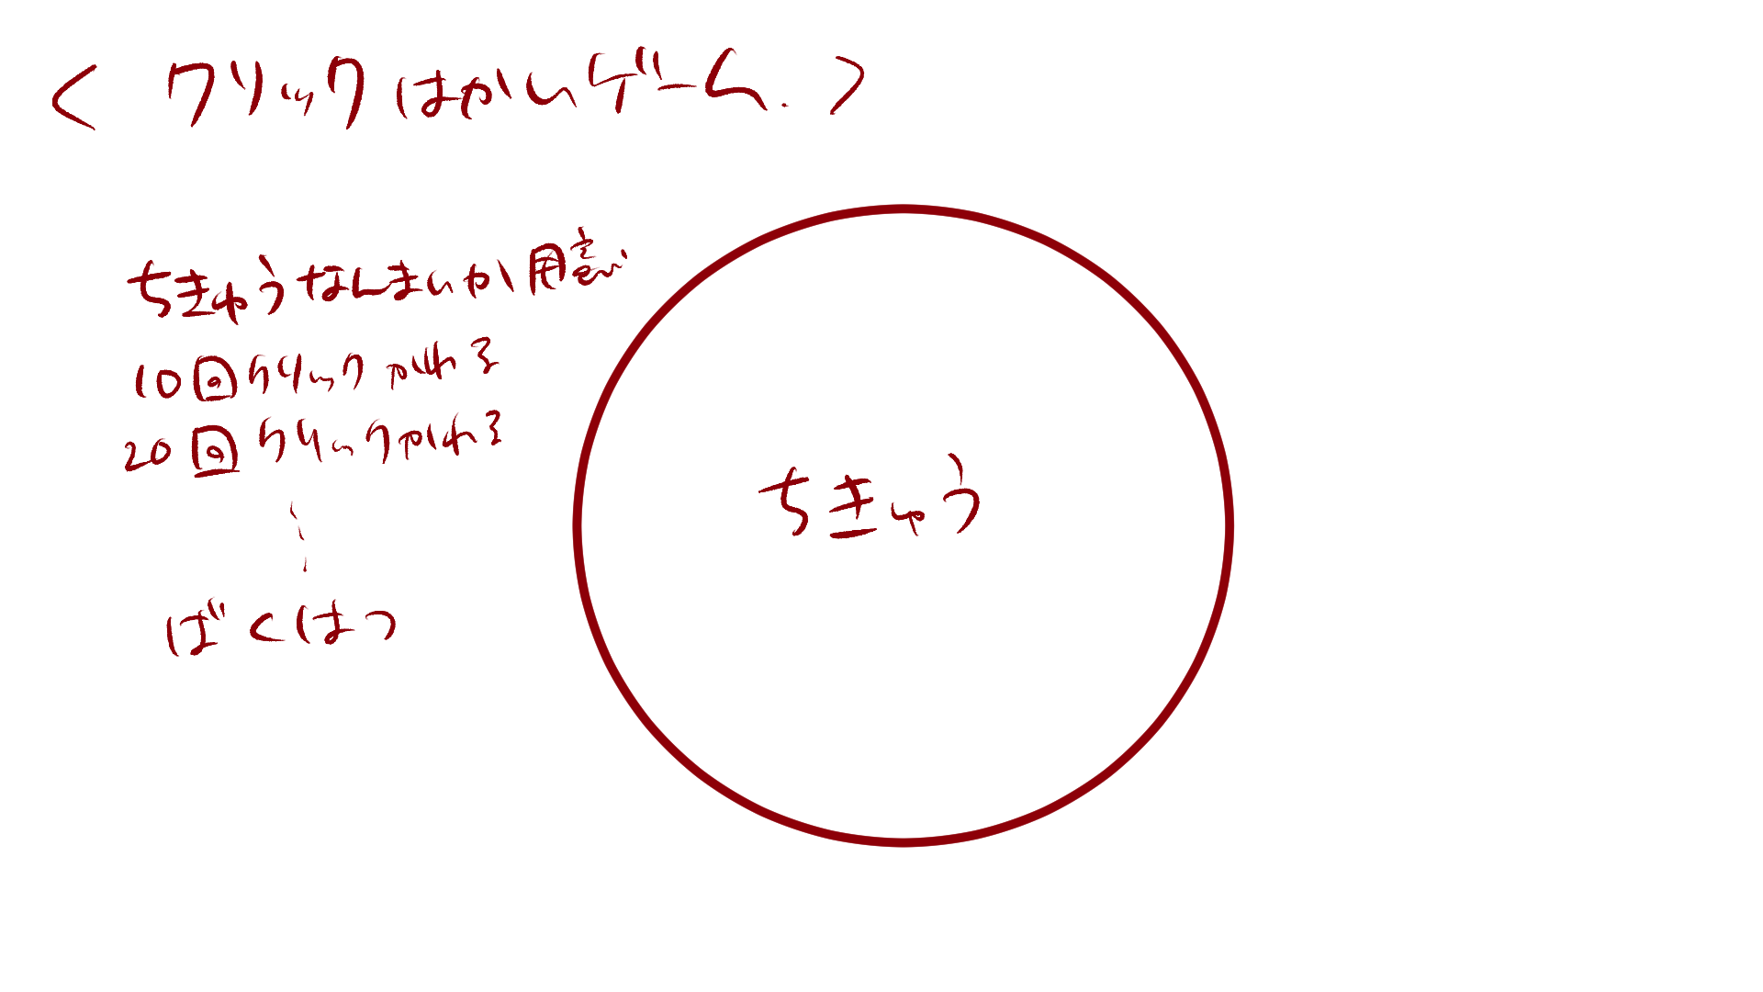
１
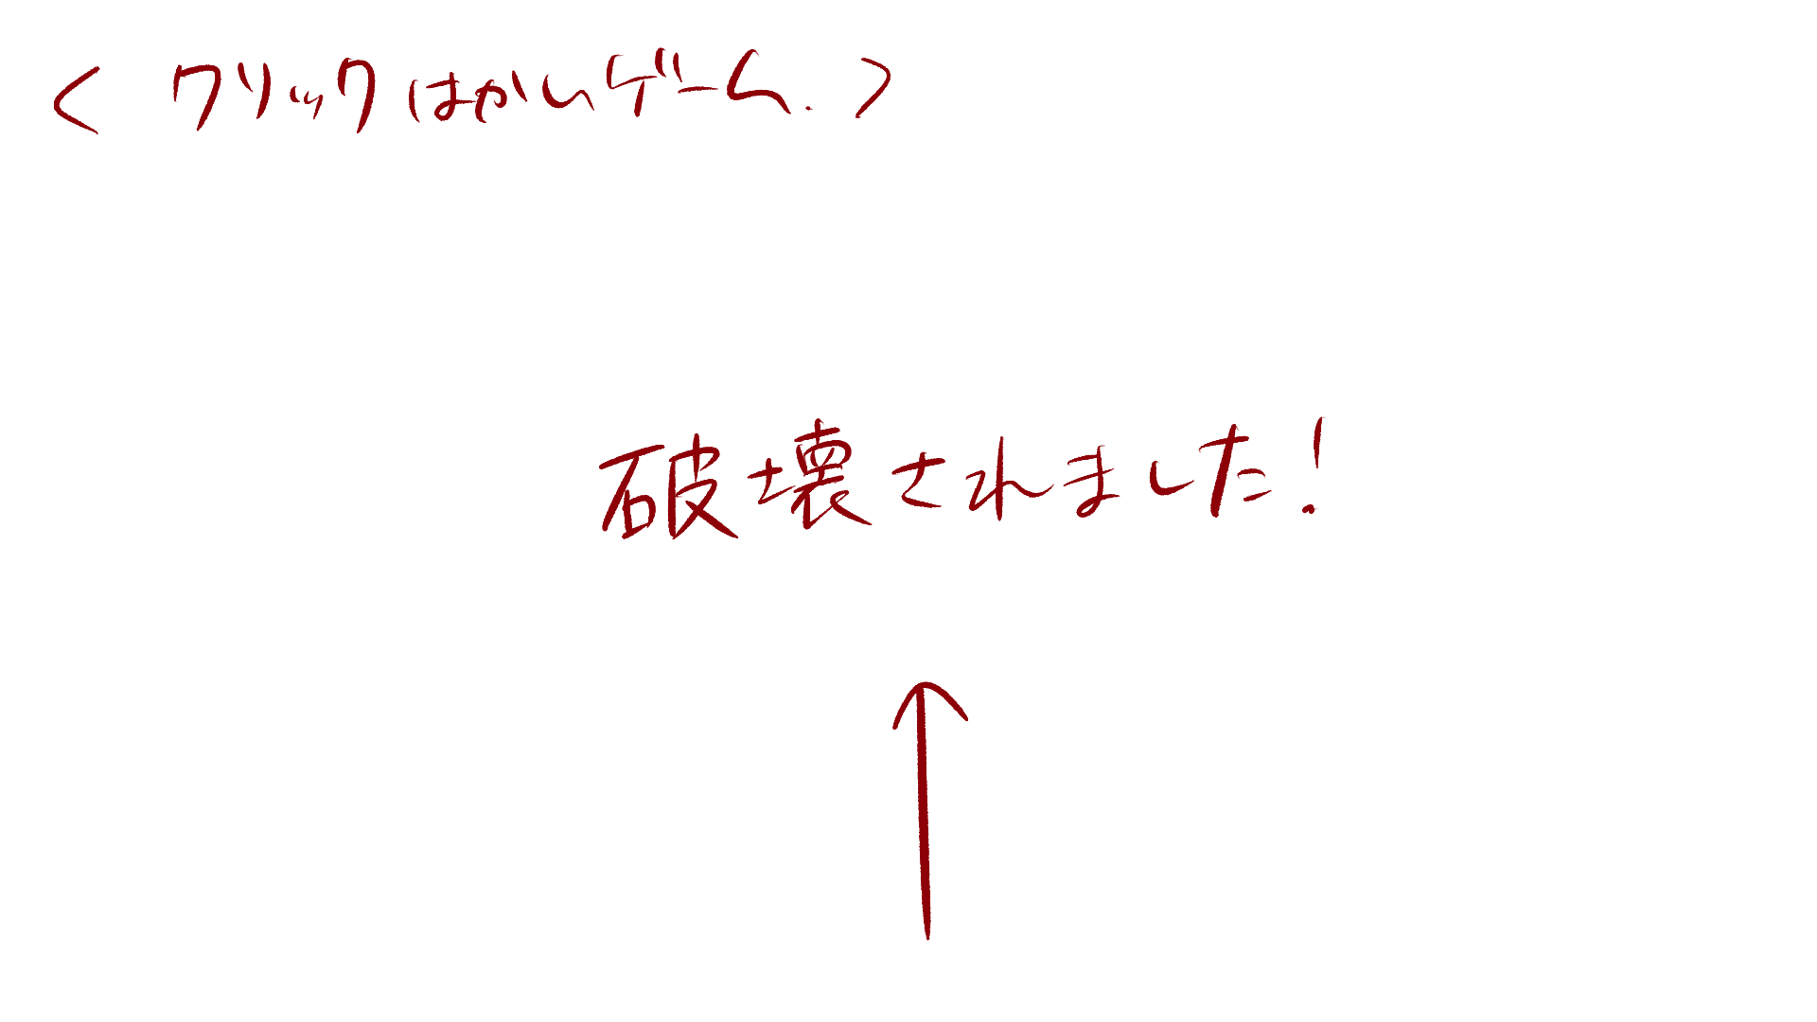
クリック破壊ゲーム
クリック破壊ゲーム

６
破壊されました

２～５

 | 機能設計

 |  |  | 「１ クリック破壊ゲームタイトル」
 |  |  |  | クリック破壊ゲームのタイトルを表示する。

 |  |  | 「２ 地球画像１」クリック
 |  |  |  | ページ表示と同時に表示する。
 |  |  |  | 地球画像１を18回クリックすると画像を消去する。
 |  |  |  | クリックに効果音を付ける。

 |  |  | 「３ 地球画像２」クリック
 |  |  |  | 地球画像１消去後、地球画像２を表示する。
 |  |  |  | 地球画像２を16回クリックすると画像を消去する。
 |  |  |  | クリックに効果音を付ける。

 |  |  | 「４ 地球画像３」クリック
 |  |  |  | 地球画像２消去後、地球画像３を表示する。
 |  |  |  | 地球画像３を16回クリックすると画像を消去する。
 |  |  |  | クリックに効果音を付ける。

 |  |  | 「５ 地球画像４」
 |  |  |  | 地球画像３消去後、地球画像４を表示する。
 |  |  |  | 地球画像４は３秒後エフェクト、効果音と共に消去する。

 |  |  | 「３ 破壊終了テキスト」クリック
 |  |  |  | 画像４が消去された後、テキストを表示する。
 |  |  |  | テキストをクリックした場合、ゲーム終了ポップアップ画面へ遷移する。

 | 項目定義書

 | No |  | 物理名 |  | 論理名 |  | 画面型 |  | データ型 | min | max | DBテーブル |  | DBカラム | 備考
 |  | 1 | earth_clickgame_title |  | クリック破壊ゲームタイトル |  | Title
 |  | 2 | earth_image1 |  | 地球画像1 |  | Image |  |  |  |  |  |  |  | ページの背景黒
 |  | 3 | earth_image2 |  | 地球画像2 |  | Image
 |  | 4 | earth_image3 |  | 地球画像3 |  | Image
 |  | 5 | earth_image4 |  | 地球画像4 |  | Image
 |  | 6 | end_text |  | 破壊終了テキスト |  | Link |  | String

スペースキー連打ゲーム説明ポップアップ
外部設計書 |  |  |  |  |  | 画面名 |  | スペースキー連打ゲーム説明ポップアップ |  |  |  | 作成者 | 佐野友樹 |  |  | 更新者
 |  |  |  |  |  | システム名 |  | まめぇまめぇ |  |  |  | 作成日 | 2023-06-12 |  |  | 更新日
 |  |  |  |  |  | 備考

 | 画面設計


１

ゲーム説明

スペースキー連打ゲーム
スペースキーをたくさん押して地球を破壊しよう！

OK
次回から表示しない
２

 | 機能設計

 |  |  | 「１ スペースキー連打ゲーム説明ポップアップ」
 |  |  |  | 説明を見て、ゲームを開始する場合は「OK」をクリック。
 |  |  |  | OKをクリックした場合スペースキー連打ゲーム画面へ遷移する。

 |  |  | 「２ 次回から表示しないチェックボックス」クリック
 |  |  |  | 「次回から表示しない」にチェックマークをつけると次回からスペースキー連打ゲーム説明ポップアップが表示されない。

 | 項目定義書

 | No |  | 物理名 |  | 論理名 |  | 画面型 |  | データ型 | min | max | DBテーブル |  | DBカラム | 備考
 |  | 1 | d_earth_spacegame_popup |  | クリック破壊ゲーム説明ポップアップ |  | Pop up
 |  | 2 | no_showagain_checkbox |  | 次回から表示しないチェックボックス |  | Checkbox

スペースキー連打ゲーム
外部設計書 |  |  |  |  |  | 画面名 |  | スペースキー連打ゲーム |  |  |  | 作成者 | 佐野友樹 |  |  | 更新者
 |  |  |  |  |  | システム名 |  | まめぇまめぇ |  |  |  | 作成日 | 2023-06-12 |  |  | 更新日
 |  |  |  |  |  | 備考

 | 画面設計

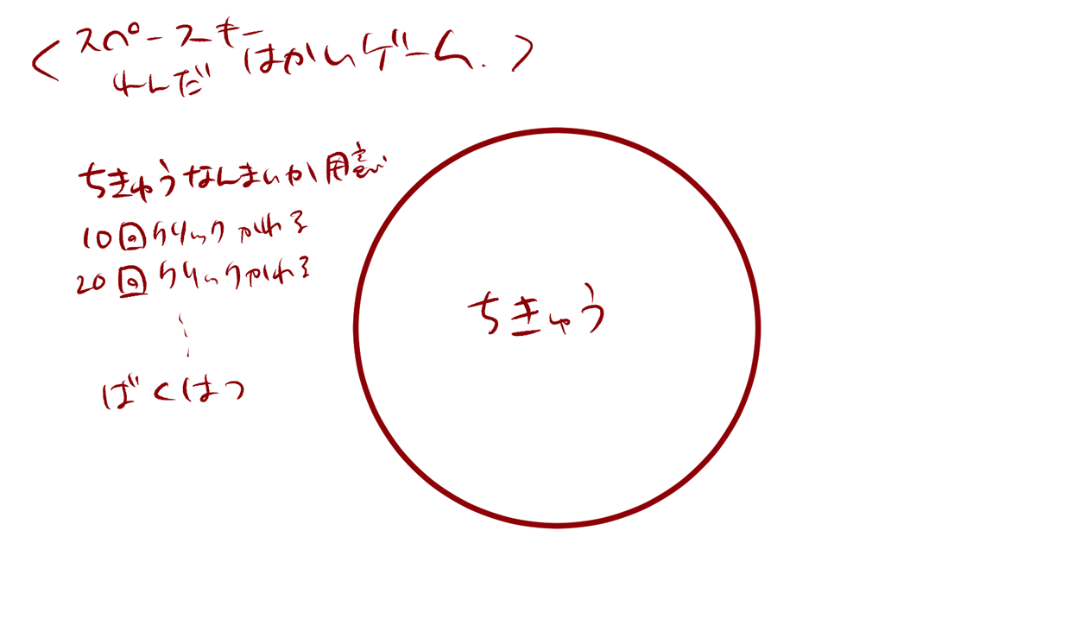
１

スペースキー連打ゲーム
スペースキー連打ゲーム

６
破壊されました

２～５

 | 機能設計

 |  |  | 「１ スペースキー連打ゲームタイトル」
 |  |  |  | スペースキー連打ゲームのタイトルを表示する。

 |  |  | 「２ 地球画像１」スペースキープッシュ
 |  |  |  | ページ表示と同時に表示する。
 |  |  |  | 18回スペースキーをタップすると画像を消去する。
 |  |  |  | クリックに効果音を付ける。

 |  |  | 「３ 地球画像２」クリック
 |  |  |  | 地球画像１消去後、地球画像２を表示する。
 |  |  |  | 16回スペースキーをタップすると画像を消去する。
 |  |  |  | クリックに効果音を付ける。

 |  |  | 「４ 地球画像３」クリック
 |  |  |  | 地球画像２消去後、地球画像３を表示する。
 |  |  |  | 16回スペースキーをタップすると画像を消去する。
 |  |  |  | クリックに効果音を付ける。

 |  |  | 「５ 地球画像４」
 |  |  |  | 地球画像３消去後、地球画像４を表示する。
 |  |  |  | 地球画像４は３秒後エフェクト、効果音と共に消去する。

 |  |  | 「６ 破壊終了テキスト」クリック
 |  |  |  | 画像４が消去された後、テキストを表示する。
 |  |  |  | テキストをクリックした場合、ゲーム終了ポップアップ画面へ遷移する。

 | 項目定義書

 | No |  | 物理名 |  | 論理名 |  | 画面型 |  | データ型 | min | max | DBテーブル |  | DBカラム | 備考
 |  | 1 | earth_spacegame_title |  | スペースキー連打ゲームタイトル |  | Title
 |  | 2 | earth_image1 |  | 地球画像1 |  | Image |  |  |  |  |  |  |  | ページの背景黒
 |  | 3 | earth_image2 |  | 地球画像2 |  | Image
 |  | 4 | earth_image3 |  | 地球画像3 |  | Image
 |  | 5 | earth_image4 |  | 地球画像4 |  | Image
 |  | 6 | end_text |  | 破壊終了テキスト |  | Link |  | String

